Лист1
Предложение
СВЕТ
Лампа- PHILIPS 5R (200W) Цветовая температура - 8500К Ресурс лампы 3000 часов Высоко просветленная стеклянная оптика Магнитный баласт Регулируемый угол раскратия луча 0 - 6 град Количество DMX каналов:16 Цветов:14+белый \эффект радуги,би цвета,полно цвет Гобо : 17 гобо Шейк эффект Призма - 8-ми гранная двусторонние вращение Стробоскоп : двойной , дистанционный 1-20/сек Фокус: линейный дистанционное регулирование Дополнительная функция: ZOOM | MOV5R | 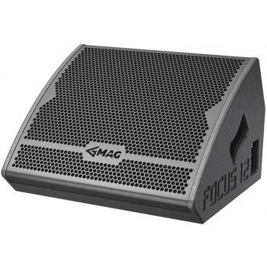 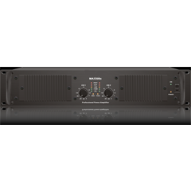 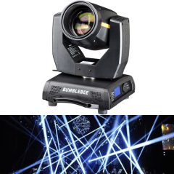 | шт. | 4 | 22,400.00 | 89,600.00
с функцией регулировки угла раскрытия луча от 5град до 60 град Источник 36*10W 4in1 LED мультицветный светодиод в одном светодиоде 4 цвета Угол раскратия луча ZOOM от 5 град до 60 град Ресурс светодиода 100000часов Количество DMX каналов:14 | ZOOM36*10W | 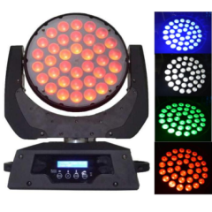 | шт. | 2 | 21,600.00 | 43,200.00
RGBW - 256 вариантов цветов Корпус - ПЛАСТИКОВЫЙ СВЕРХПРОЧНЫЙ Режимы-Звуковая активация , автоматический, DMX(4-8кан) Угол раскрытия - 60 град Источник: 54 *3WRGBW светодиод Нетто вес: 1,5кг вес с упаковкой: 1,8кг Размер: 200*75*200 mm | SLIM PAR | 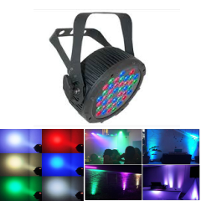 | шт. | 12 | 2,600.00 | 31,200.00
Пульт управления светом |  |  | шт. | 1 | 3,400.00 | 3,400.00
Генератор дыма 1500ВТ |  |  | шт. | 1 | 7,300.00 | 7,300.00
Крюк подвесной |  |  | шт. | 24 | 340.00 | 8,160.00
ИТОГО ПО СВЕТУ грн |  |  |  |  |  | 182,860.00

